1.定格消費電力
業務用厨房熱機器等性能測定結果 【電気機器】
品 目 | ティルティングパン （１．定格消費電力） |  |  |  |  |  | 選択して下さい
型 式 |  |  |  | 製造者名
試験日 |  |  | 室温(℃) |  | 湿度(%) |  | 気圧(hPa)

 | 定格消費電力
 | 試験機器の最大消費電力と定格消費電力の差εp[%] が消費電力の許容差に適合するように、定格消費電力pr[kW] を定める。

 | 試験機器の最大消費電力
 | パンの70 % の水位まで水を入れ、フタを閉め（必要なときにはフタを開けてもよい。）、室温になじませた後、最大入力で加熱を始め、または、電気用品の技術上の基準を定める省令の解釈別表第八の平常温度上昇に規定された条件で加熱を始め、消費電力が一定になった時の値を試験機器の最大消費電力 px [kW] とする。ただし、最大消費電力の測定では、回路の切換えまたは発熱体の特性により、消費電力が段階的またはゆるやかに変化する場合には、その最大値とする。

$$ε_{p}=\left(\frac{p_{x}}{p_{r}}−1\right)×100$$

 | px ： 試験機器の最大消費電力[kW] |  |  | px = |  | (kW) | （小数点以下3位）

 | pr ： 定格消費電力[kW] |  |  | pr = |  | (kW) | （小数点以下3位）

 | εp ： 試験機器の最大消費電力と 定格消費電力の差 |  |  | εp = |  | (%)

 | 消費電力の許容差 | ＝+5％、 | -10％

 | 測定写真

 | 最大消費電力測定グラフ

5.消費電力量
業務用厨房熱機器等性能測定結果 【電気機器】
品 目 | ティルティングパン （ ５．消費電力量 ） |  |  |  |  | 選択して下さい
型 式 |  |  | 製造者名

 | ①立上り時
 |  | 特に規定しない。

 | ②調理時
$${ Q}_{c}=P_{c}$$

 |  | Pc ：消費電力量[kWh/回] |  | Pc = |  | （kWh/回） | （小数点以下3位）

 |  | Qc : 調理時消費電力量[kWh/回] |  | Qc ＝ |  | （kWh/回） | （小数点以下3位）

 | ③待機時
 |  | 特に規定しない

 | ④日あたり
 |  | 調理回数を想定した日あたり消費電力量を計算する。
$${ Q}_{dN}=n_{d}Q_{c}$$

 |  | Qc : 調理時消費電力量[kWh/回] |  | Qc = |  | （kWh/回） | （小数点以下3位）
 |  | nd ： 調理回数[回/日] 標準値は1回/日 |  | nd = | 1 | （回/日）

 |  | QdN : 日あたり消費電力量（回数想定）[kWh/日] |  | QdN ＝ |  | （kWh/日） | （小数点以下1位）

7.均一性
業務用厨房熱機器等性能測定結果 【電気機器】
品 目 | ティルティングパン （ ７．均一性 ） |  |  |  |  |  | 選択して下さい
型 式 |  |  |  | 製造者名

 | ①測定点の位置
 | 調理領域は、パン底面の外周から50mm 内側（下図の色塗り部）とする。調理領域境界線上の測定点は、下図の●印とする。調理領域内部の測定点は、下図の○印とし、境界線上の測定点は、含まない。調理領域内部の測定点の外周側の点は、外周から100mm 内側の位置とする。調理領域内部の測定点の間隔は、幅方向a および奥行方向b ともに、50mm 以上かつ100mm 以下とする。調理領域温度は、ある時刻における調理領域内部の全測定点の平均値とする。

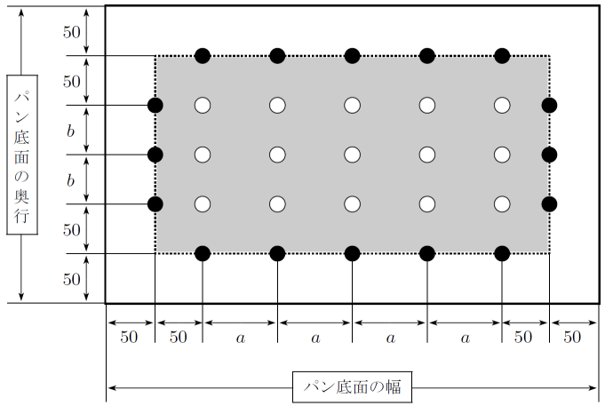

パン底面測定点図

 | 上記のパン底面測定点図に従って、実際のパン底面測定点図を描く。
 |  |  |  |  |  | 底面板の横幅 W = |  | （㎜）
 |  |  |  |  |  | 底面板の奥行 D = |  | （㎜）
 |  |  |  |  |  | a = |  | （㎜）
 |  |  |  |  |  | b = |  | （㎜）
 |  |  |  | 調理領域境界線上の測定点数 = |  |  |  | （点）
 |  |  |  | 調理領域内部の測定点数 = |  |  |  | （点）
 |  |  |  |  |  | 総測定点数 = |  | （点）

パン底面測定点図

業務用厨房熱機器等性能測定結果 【電気機器】
品 目 | ティルティングパン （ ７．均一性 ） |  |  |  |  |  | 選択して下さい
型 式 |  |  |  | 製造者名
試験日 |  |  | 室温(℃) |  | 湿度(％) |  | 気圧(hPa)

 | パンの中を空にして、調理領域温度が180 ℃近辺になっている状態を維持する。調理領域内部および調理領域境界線上の全測定点の温度を1分間隔で測定する。測定時間は、設定温度に達してから1時間以上経た後、加熱が終了した直後から1時間以上経た後の別の加熱が終了した直後までとする。 加熱面の表面温度の均一性指数Is は、次式で計算する。

 | iiA：調理領域内部の測定点における測定データ総数[点] |  |  |  |  | iiA = |  | (点)
 | ii：調理領域内部の測定点において、
 | qa±10℃以内に入っている測定データ総数[点] |  |  |  |  | ii = |  | (点)
 | ie：調理領域境界線上の測定点において、
 | qa±10℃以内に入っている測定データ総数[点] |  |  |  |  | ie = |  | (点)
 | qa：調理領域温度の平均値[℃]
 |  | （少数第1位を四捨五入する。ただし、190℃以上の場合は190℃、170℃以下の場合は170℃とする。）
 |  |  |  |  |  | qa = |  | (℃)

 |  |  |  |  |  | qa= |  | (℃）

 |  |  |  | qa±10 = |  | （℃）≦qa≦ |  | (℃)

 | Is : 均一性指数 |  |  |  |  | Is =
 | 等温線図
 |  | 等温線図は調理領域温度の平均値qa [℃] を起点として10 ℃間隔で描く。

 | 適温領域面積
 |  | 適温領域面積Ap [m2] は、調理領域温度の平均値qa±10 ℃以内に入る面積として、平均的な時点における等温線図から計算する。

 |  | Ap ：適温領域面積 [m2] |  | Ap = |  | (m2) | （小数点以下3位）

 |  |  |  | qa ： |  | ±10℃の範囲

